PAINEL RESULTADOS NION
 | PARCIAL DO DIA |  |  |  | PARCIAL DO MES
 | DATA | AGENDADAS | FINALIZADAS | EFETIVIDADE | MES | AGENDADAS | FINALIZADAS | EFETIVIDADE
 | 2025-09-01 | 62 | 20 | 32.26% | AGOSTO | 2150 | 1174 | 54.60%
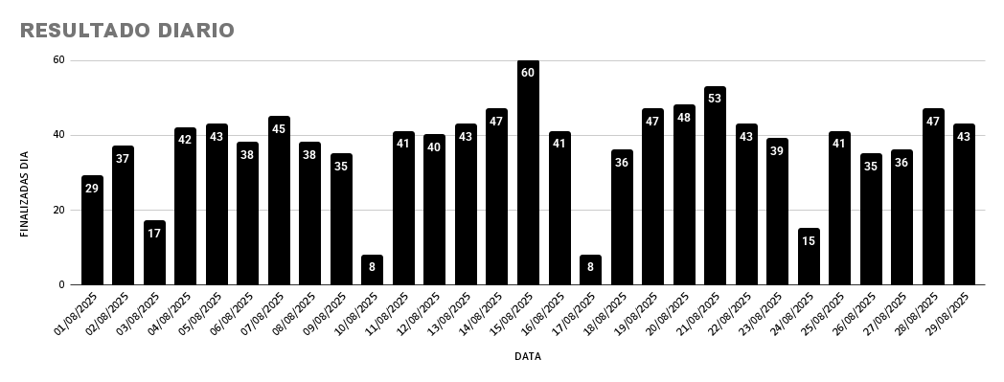

SBO |  |  |  |  | MOGI |  |  |  | PIRA

